Índice


 | Sistema de Divulgação do Resultado da Operação - SDRO
 | Boletim Diário da Operação |  |  | BDO - 01/04/2020

 | ÍNDICE

 | Balanço de Energia
 | 1. | Balanço de Energia - Diário
 | 2. | Balanço de Energia - Acumulado Até o Dia
 |  | Dados Diários Acumulados
 |  | 3. | Subsistema Sul
 |  | 4. | Subsistema Sudeste
 |  | 5. | Subsistema Nordeste
 |  | 6. | Subsistema Norte
 |  | 7. | Sistema Interligado Nacional

 | Produção de Energia
 | 8. | Produção Hidráulica por Usina
 | 9. | Produção Térmica por Usina
 | 10. | Produção Eólica por Usina
 | 11. | Produção Solar por Usina
 | 12. | Motivo do Despacho Térmico
 | 13. | Reserva Girante na Demanda Máxima do SIN

 | Carga e Demanda
 | 14. | Carga Horária por Subsistema
 | 15. | Carga Diária por Subsistema
 | 16. | Demanda Máxima

 | Integração de Novos Equipamentos e Ocorrências no SIN
 | 17. | Integração de Novos Equipamentos
 | 18. | Principais Ocorrências no SIN

 | Hidrologia
 | 19. | Acompanhamento dos Armazenamentos
 | 20. | Variação de Energia Armazenada
 | 21. | Energia Natural Afluente
 | 22. | Esquemático das Usinas Hidroelétricas do SIN
 |  | Dados Hidráulicos dos Reservatórios
 |  | 23. | Subsistema Sul
 |  | 24. | Subsistema Sudeste
 |  | 25. | Subsistema Nordeste
 |  | 26. | Subsistema Norte

15-Carga Diária por Subsistema
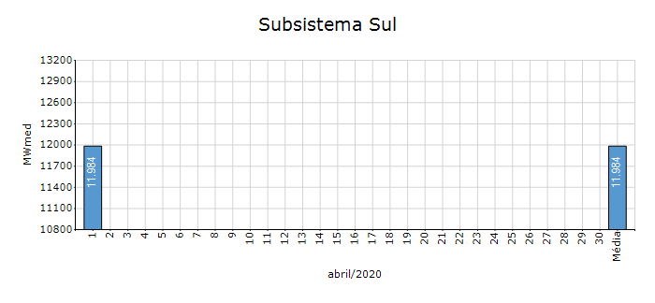
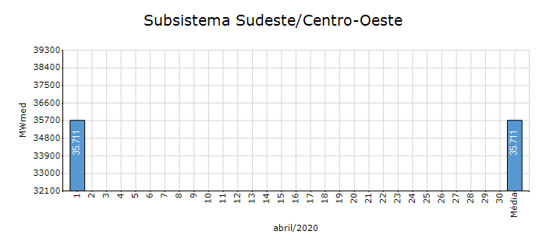
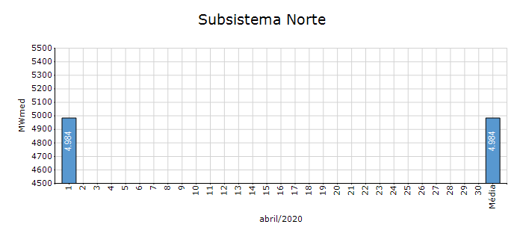
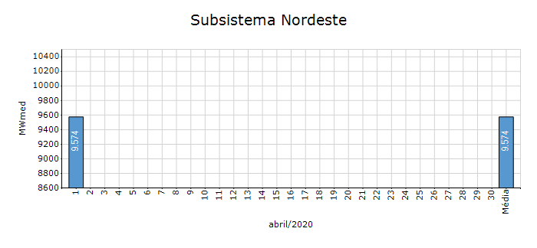
Carga Diária por Subsistema

Subsistema | GWh no Dia | GWh acumulado no Mês até o Dia | GWh acumulado noAno até o Dia
Sudeste/Centro-Oeste | 857.06 | 857.06 | 85,684.70
Sul | 287.62 | 287.62 | 27,712.59
Nordeste | 229.78 | 229.78 | 23,830.47
Norte | 119.61 | 119.61 | 12,006.58
Sistema Interligado Nacional | 1,494.08 | 1,494.08 | 149,234.34

Subsistema | MWmed no Dia | MWmed no Mês até o Dia | MWmed no Ano até o Dia
Sudeste/Centro-Oeste | 35,710.90 | 35,710.90 | 38,806.48
Sul | 11,984.30 | 11,984.30 | 12,550.99
Nordeste | 9,574.12 | 9,574.12 | 10,792.78
Norte | 4,983.91 | 4,983.91 | 5,437.76
Sistema Interligado Nacional | 62,253.24 | 62,253.24 | 67,588.02

19-Acomp. Armazenamentos
Acompanhamento dos Armazenamentos

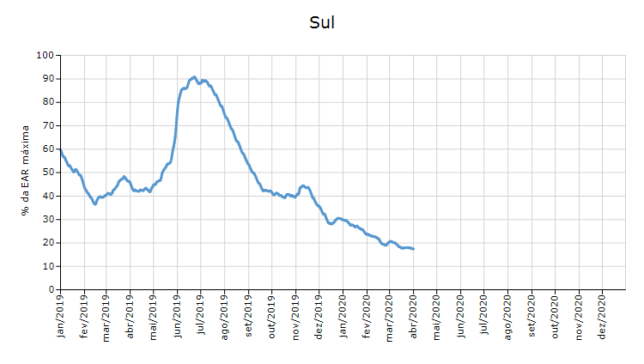

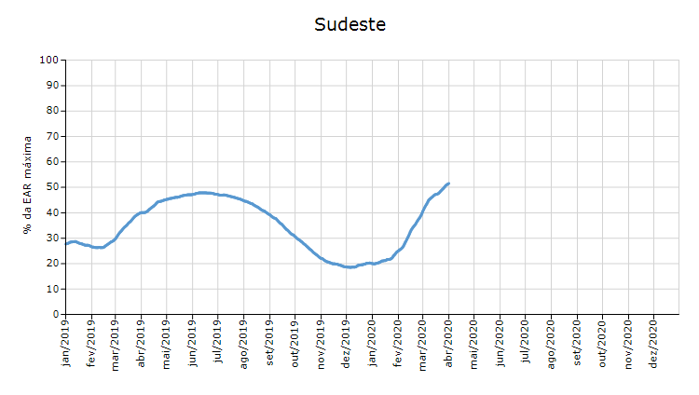

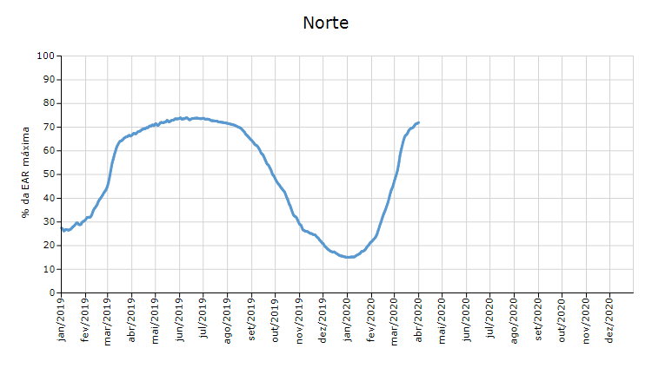

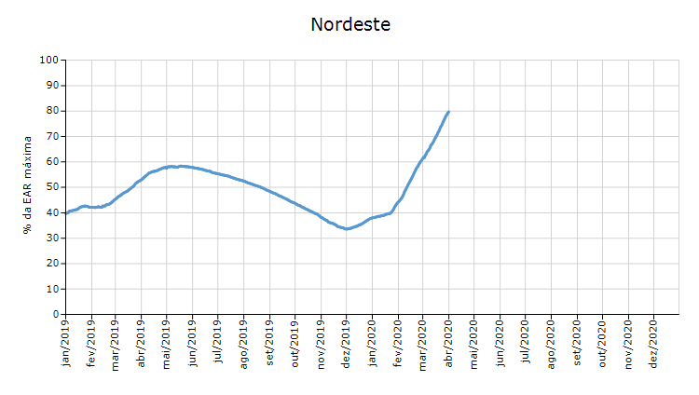

 | Curva de Energia Armazenada Verificada

21-Energia Natural Afluente
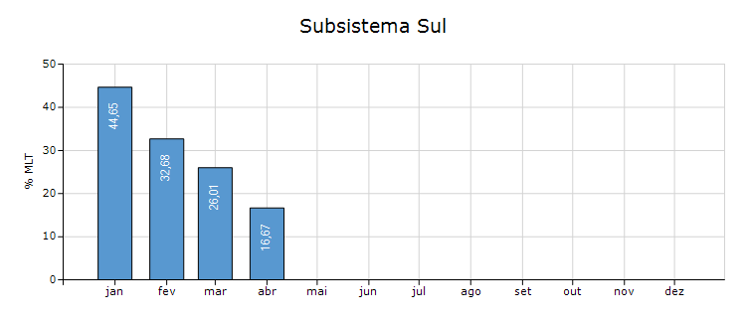
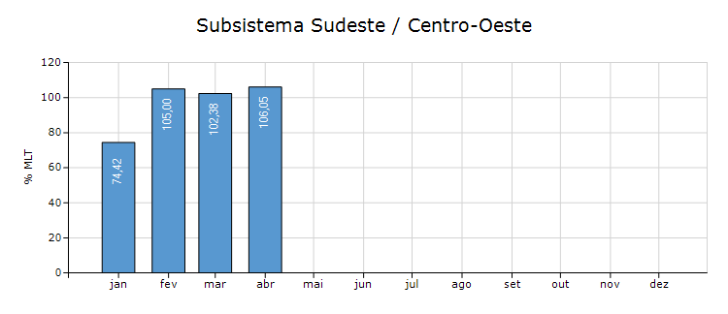
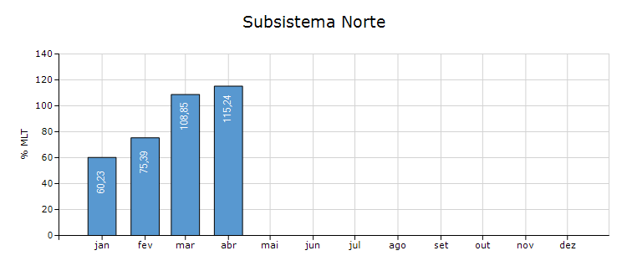
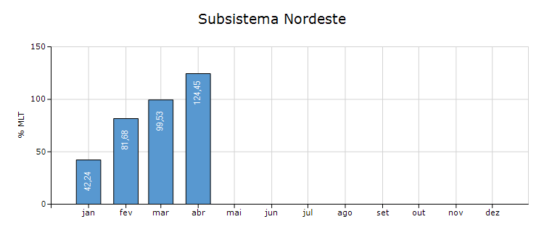
Energia Natural Afluente

Subsistema | % MLT no dia | % MLT acumulado no mês até o dia | ENA Bruta (MWmed) no dia | ENA Bruta (MWmed) acumulada até o dia
Norte | 115 | 115 | 31,108 | 31,108
Nordeste | 124 | 124 | 14,442 | 14,442
Sul | 17 | 17 | 1,099 | 1,099
Sudeste/Centro-Oeste | 106 | 106 | 58,059 | 58,059

22-Esquemático Reservatórios
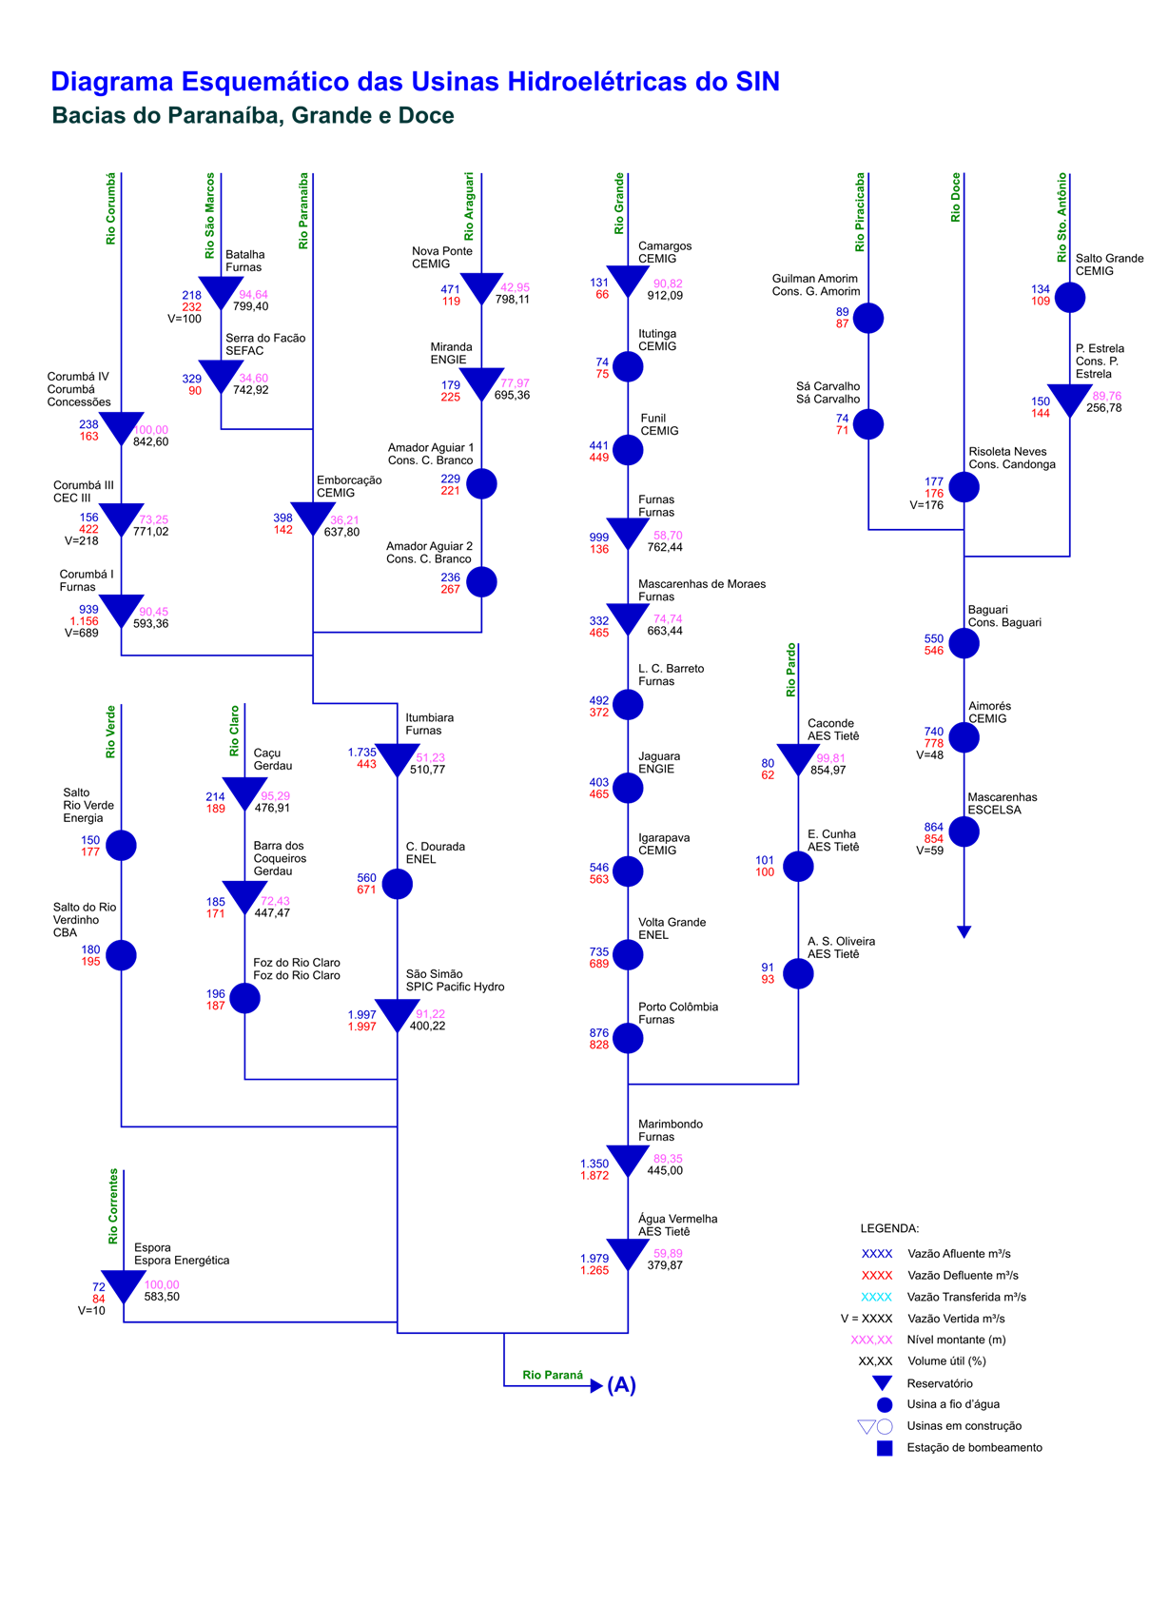
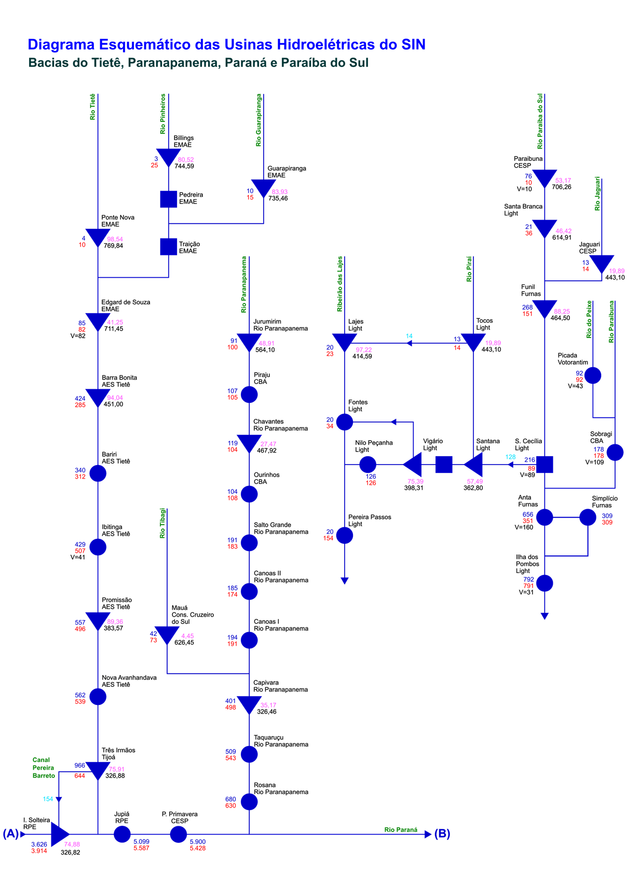
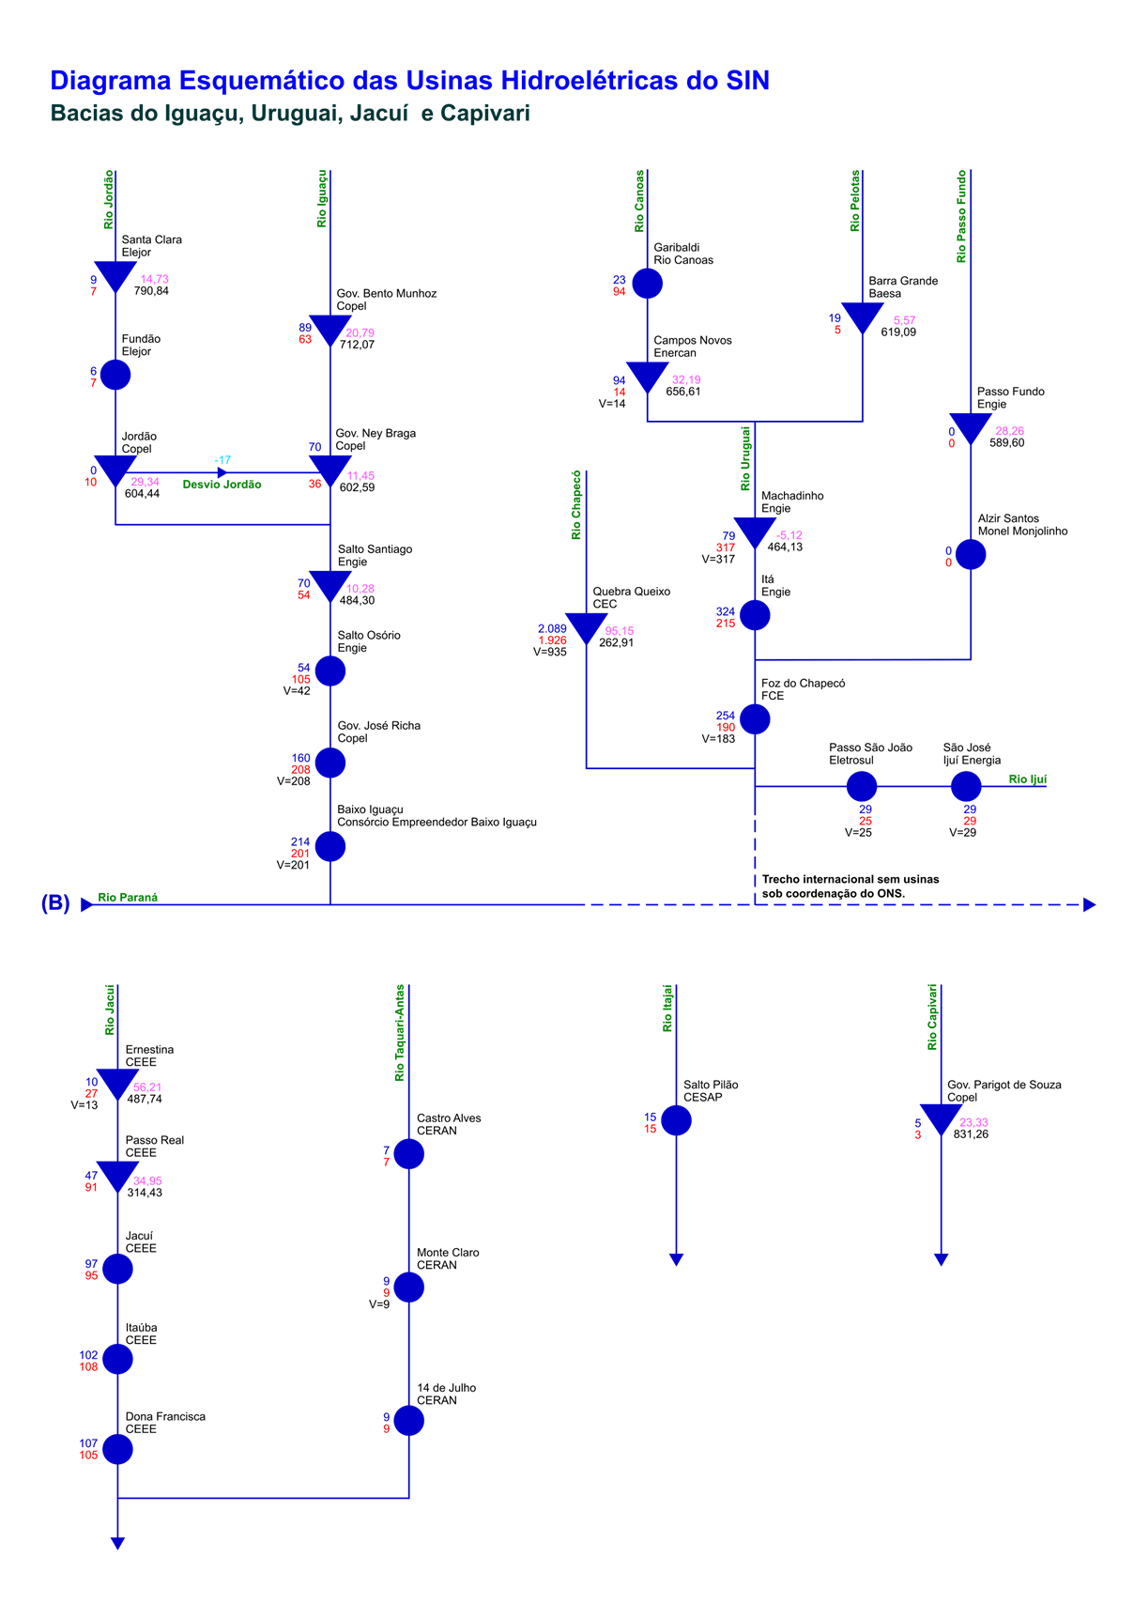
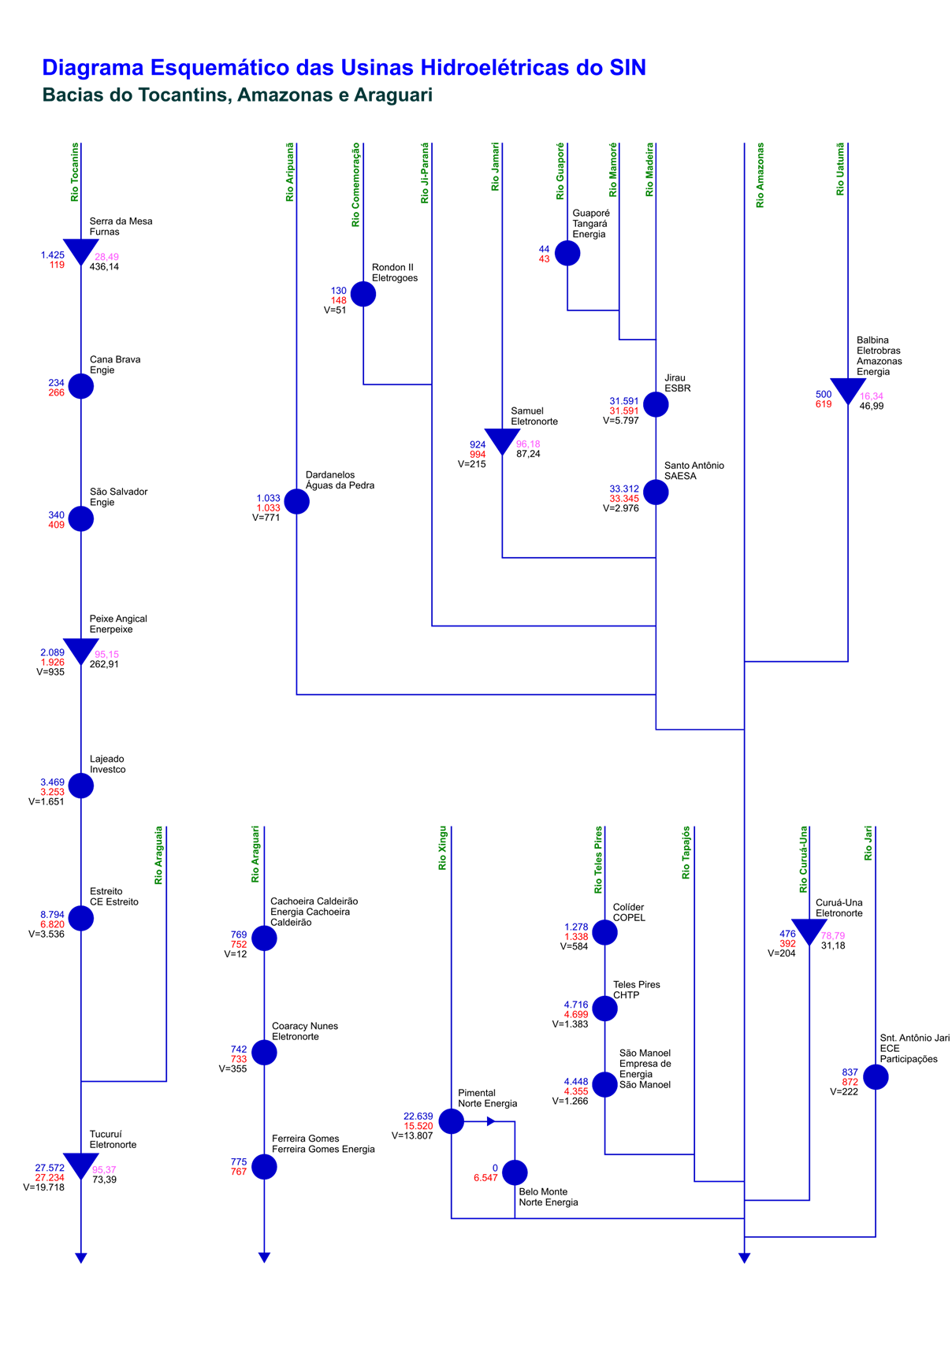
Esquemático das Usinas Hidroelétricas do SIN

